Comp_2
DATOS PARA EL COMPROMISO DE GESTIÓN 2 (C2_Permanencia y conclusión)

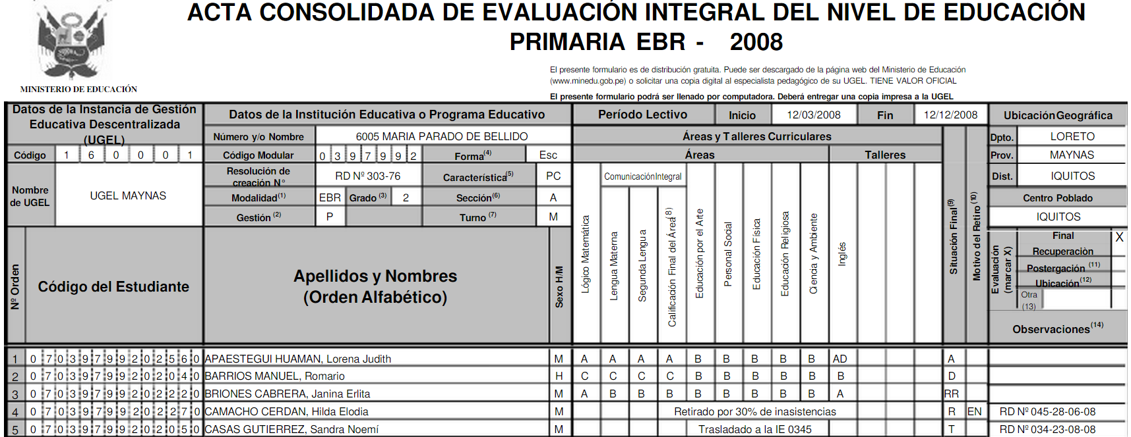

ACTIVIDAD:
Distribuya esta información en la hoja de cálculo del compromiso 2.

